G1
Graphique 1 - Plus haut niveau diplôme des enfants de cadres et d’ouvriers (%)

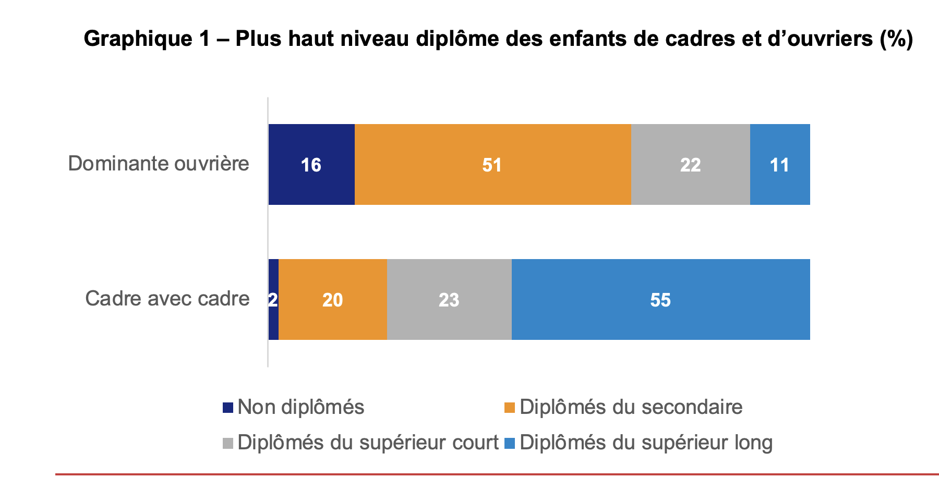
 | Non diplômés | Diplômés du secondaire | Diplômés du supérieur court | Diplômés du supérieur long | Total
Cadre avec cadre | 2 | 20 | 23 | 55 | 100
Dominante ouvrière | 16 | 51 | 22 | 11 | 100

Lecture : 51 % des enfants de ménages à dominante ouvrière sont titulaires au maximum d’un diplôme du secondaire.
Champ : jeunes né·es en France.
Source : enquête Céreq 2020 sur la Génération 2017.

Annexe G.D1
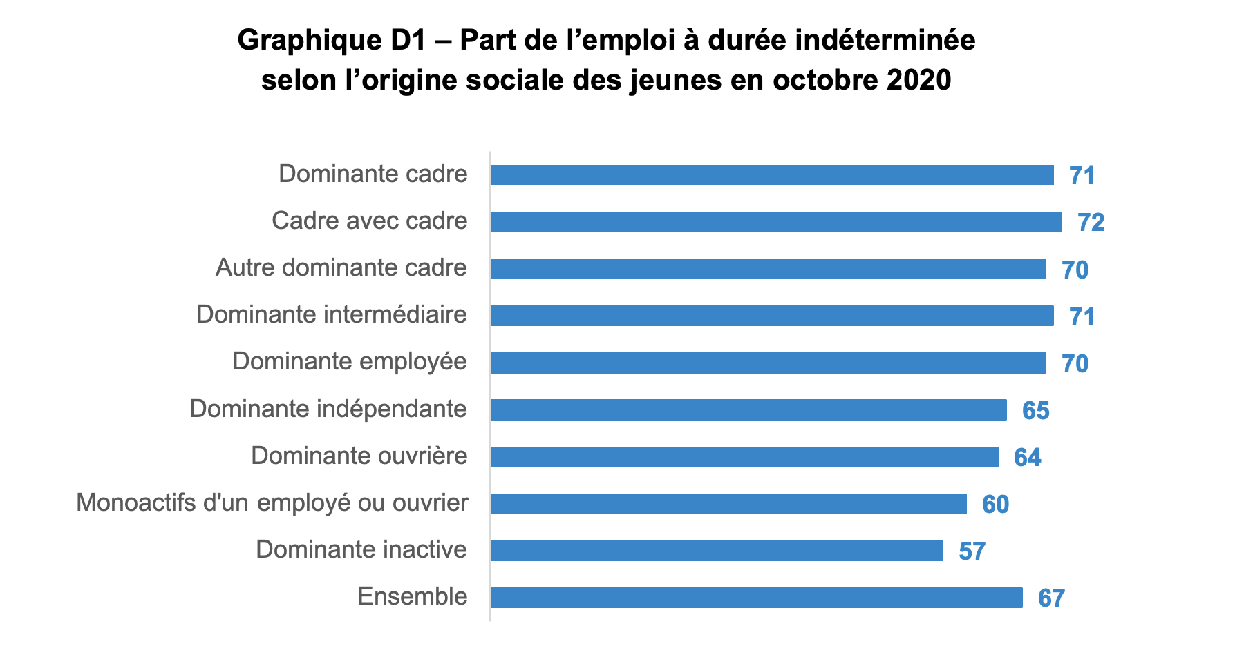
Graphique D1 - Part de l'emploi à durée indéterminée selon l’origine sociale des jeunes en emploi en octobre 2020

 | Emploi à durée indéterminée
1-Dominante cadre | 71
1.1-Cadre avec cadre | 72
1.2-Autre dominante cadre | 70
2-Dominante intermédiaire | 71
3-Dominante employée | 70
4-Dominante indépendante | 65
5-Dominante ouvrière | 64
6-Monoactifs d'un.e empl. ou ouvr. | 60
7-Dominante inactive | 57
Ensemble | 67
Champ : jeunes né·es en France, en emploi en octobre 2020.
Lecture : parmi les jeunes en emploi en octobre 2020, 71 % de celles et ceux originaires d'un ménage à dominante cadre sont en CDI ou fonctionnaires.
Source : enquête Céreq 2020 sur la Génération 2017.

Annexe G.D2
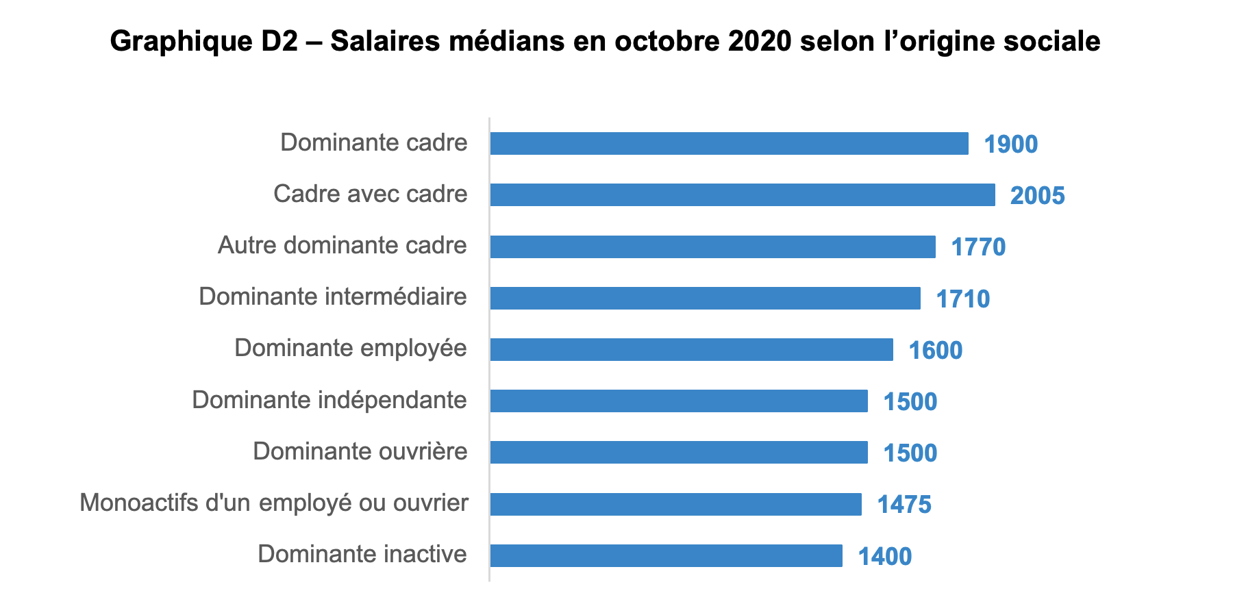
Graphique D2 - Salaires médians en octobre 2020 selon l’origine sociale

 | Salaire median
1-Dominante cadre | 1900
1.1-Cadre avec cadre | 2005
1.2-Autre dominante cadre | 1770
2-Dominante intermédiaire | 1710
3-Dominante employée | 1600
4-Dominante indépendante | 1500
5-Dominante ouvrière | 1500
6-Monoactifs d'un.e empl. ou ouvr. | 1475
7-Dominante inactive | 1400
Lecture : parmi les jeunes en emploi en octobre 2020, celles et ceux issus de ménages à dominante cadre ont un salaire mensuel médian de 1 900 euros.
Champ : jeunes né·es en France, en emploi en octobre 2020.
Source : enquête Céreq 2020 sur la Génération 2017.

Annexe G.D3
Graphique D3 | Part de temps partiel en octobre 2020 selon l’origine sociale (%)
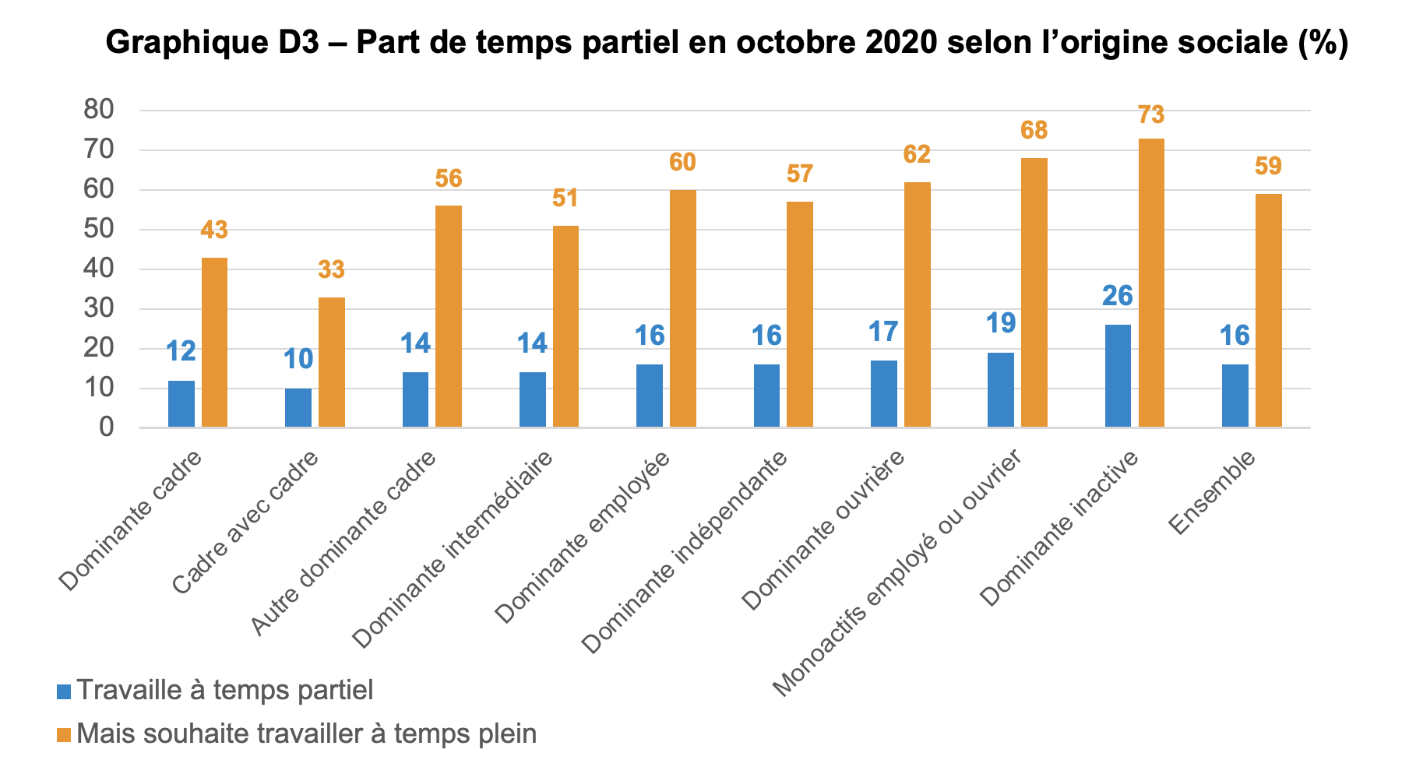
 | Temps partiel | Souhaite travailler à temps plein*
1-Dominante cadre | 12 | 43
1.1-Cadre avec cadre | 10 | 33
1.2-Autre dominante cadre | 14 | 56
2-Dominante intermédiaire | 14 | 51
3-Dominante employée | 16 | 60
4-Dominante indépendante | 16 | 57
5-Dominante ouvrière | 17 | 62
6-Monoactifs d'un.e empl. ou ouvr. | 19 | 68
7-Dominante inactive | 26 | 73
Ensemble | 16 | 59

* parmi les jeunes qui travaillent à temps partiel
Lecture : Parmi les jeunes en emploi en octobre 2020, 12 % de celles et ceux issus de ménages à dominante cadre sont à temps partiel. Parmi eux, 43 % souhaiteraient travailler à temps plein.
Champ : jeunes né·es en France, en emploi en octobre 2020.
Source : enquête Céreq 2020 sur la Génération 2017.

